Sheet1
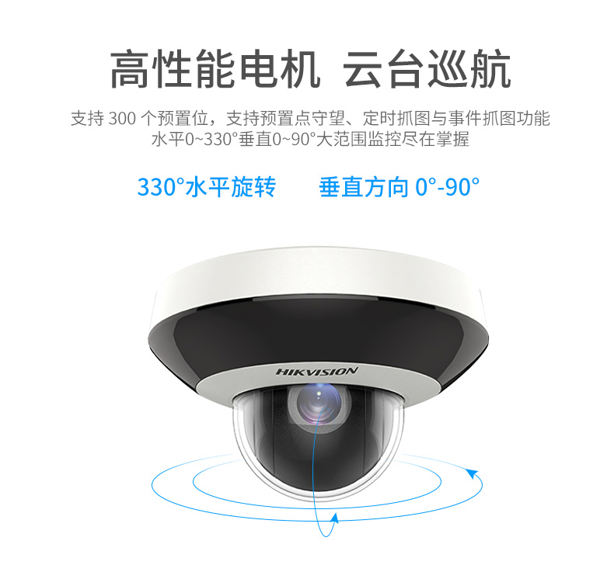
DS-2DC2D40IW-DE3(2.8-12mm)
基础参数 | 图像传感器 | 1/3＂ progressive scan CMOS
 | 最低照度 | 彩色：0.005Lux @ (F1.6，AGC ON)；黑白：0.001Lux @(F1.6，AGC ON) ；0 Lux with IR
 | 分辨率及帧率 | 主码流50Hz:25fps(2560×1440,2048×1536,1920×1080,1280×960,1280×720)
 |  | 60Hz:24fps(2560×1440),30fps(2048×1536,1920×1080,1280×960,1280×720)
 |  | 子码流 50Hz:25fps(704×576,640×480,352×288);60Hz:30fps(704×480,640×480,352×240)
 |  | 第三码流 50Hz:25fps(1280×720,704×576,640×480,352×288);
 |  | 60Hz:30fps(1280×720,704×480,640×480,352×240)
 | 视频压缩 | H.265/H.264/MJPEG，H.264编码支持Baseline/Main/High Profile
 | 音频压缩 | G.711alaw/G.711ulaw/G.722.1/G.726/MP2L2/AAC/PCM
 | 红外照射距离 | 20米
 | 白平衡 | 自动/手动/自动跟踪白平衡/室外/室内/日光灯白平衡/钠灯白平衡
 | 增益控制 | 自动/手动
 | 3D数字降噪 | 支持
 | 背光补偿 | 支持
 | 区域曝光/聚焦 | 支持
 | 电子快门 | 1/1-1/30,000s
 | 日夜模式 | 自动ICR彩转黑 | https://www.hikvision.com/cn/prgs_1095_i19766.html
 | 数字变倍 | 16倍
 | 隐私遮蔽 | 最多24块多边形区域；支持多种颜色可选
 | 聚焦模式 | 自动/半自动/手动
镜头 | 光圈数 | F1.6-F2.7
 | 近摄距 | 10-1500mm(广角-望远)
 | 水平视角 | 100.0-33.0度(广角-望远)
 | 变倍速度 | 约2秒(光学, 广角-望远)
 | 焦距 | 2.8-12mm，4倍光学变倍
功能 | 垂直速度 | 垂直键控速度：0.1°-100°/s,速度可设;垂直预置点速度：100°/s
 | 水平速度 | 水平键控速度：0.1°-100°/s,速度可设;水平预置点速度：100°/s
 | 水平及垂直范围 | 水平330°；垂直0°-90°
 | 设备异常检测 | 网线断、IP地址冲突、存储器满、存储器错、非法访问
 | Smart编码 | smart265、smart264、低码率、ROI、SVC
 | Smart图像增强 | 120dB超宽动态（非全帧率）、强光抑制、电子防抖、Smart IR
 | Smart录像 | 断网续传、智能后检索
 | Smart侦测 | 人脸侦测、区域入侵侦测、越界侦测、进入区域侦测、离开区域侦测、物品遗留侦测、物品拿取侦测、音频异常侦测、移动侦测、视频遮挡侦测
 | 比例变倍 | 支持
 | 断电记忆 | 支持
网络 | 安全模式 | 授权的用户名和密码，以及MAC地址绑定；HTTPS加密；IEEE 802.1x网络访问控制、IP地址过滤
 | 用户权限 | 最多32个用户，分3级:管理员、操作员和普通用户
 | 同时预览视频数 | 最多20路
 | 浏览器 | 支持IE8+, Chrome31-44, Firefox30-51, Safari8.0+浏览器
 | 应用编程接口 | 支持软件集成的开放式API，支持标准协议(ONVIF、ISAPI)、支持海康SDK和第三方管理平台接入、支持GB/T28181协议、支持E家协议、支持萤石云接入
 | 网络协议 | IPv4/IPv6,HTTP,HTTPS,802.1x,Qos,FTP,SMTP,UPnP,SNMP,DNS,DDNS,NTP,RTSP,RTCP,RTP,TCP/IP,UDP,ICMP,IGMPDHCP,PPPoE,Bonjour
接口 | SD卡接口 | 内置Micro SD卡插槽，支持Micro SD/SDHC/SDXC卡（最大支持256G）
 | 音频输入/输出 | 1路音频输入，音频峰值:2-2.4V[p-p]，输入阻抗:1KΩ±10%；1路音频输出，线性电平，阻抗:600Ω
 | 网络接口 | RJ45网口，自适应10M/100M网络数据 ；支持POE供电(802.3af)
 | 电源接口 | DC12V
一般规范 | 工作温度和湿度 | -20℃-60℃；湿度小于90%
 | 防护等级 | IP66; 2000V 防雷、防浪涌、防突波，符合GB/T17626.5 四级标准
 | 功耗 | 12W max（其中红外灯3.9W max）
 | 防暴等级 | IK10
 | 尺寸 | Φ130.7×101.7mm
 | 重量 | 约530g

